상품제안서
[최고급형]알베로 투톤 25절 특안식 다이어리 | 상품코드: F20530

 |  |  |  |  |  |  | 02-412-0044 | www.easy1.co.kr
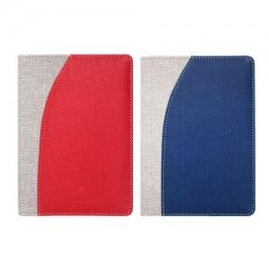

【상세/제작정보】 | <p><span style="background-color: rgb(255, 255, 255); font-family: dotum; font-size: 13px;">색상 : 레드, 네이비 만 가능</span>​</p>

【인쇄/포장옵션】 | 금박 / 포장불가능

【공급단가】 | 수량 | 100~ | 300~ | 500~ | 1,000~ | 3,000~
*VAT별도 | 노트식 | 9,120원 | 8,970원 | 8,760원 | 8,540원 | 8,390원
 | 이틀식 | 9,250원 | 9,100원 | 8,880원 | 8,650원 | 8,510원

【상품 URL】 | https://dev.easy1.co.kr:443/src/goods_detail.php?gdno=20530

